상품제안서
사각필통(주문제작) | 상품코드: S04693

 |  |  |  |  |  |  | 02-713-8555 | www.synergygift.co.kr
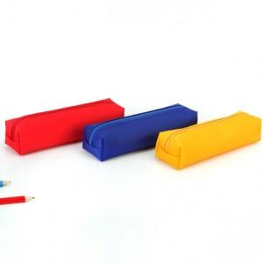

【상세/제작정보】 | <p><span style="font-size: 14pt;">※ 양면인쇄 디자인 다르게 진행시 판비 추가 발생 됩니다.</span></p><p><span style="font-size: 14pt;">※ 색상별 100개씩 선택 가능합니다.</span></p><p><span style="font-size: 14pt;">※ 운임비 별도 발생 됩니다.</span></p>

【인쇄/포장옵션】 | 실크 / 포장지포장

【공급단가】 | 수량 | 100~ | 500~ | 1,000~ | 5,000~ | 10,000~
*VAT별도 | 단가 | 2,660원 | 2,560원 | 2,470원 | 2,370원 | 2,280원

【상품 URL】 | https://www.synergygift.co.kr:443/src/goods_detail.php?gdno=6814

